Лист1
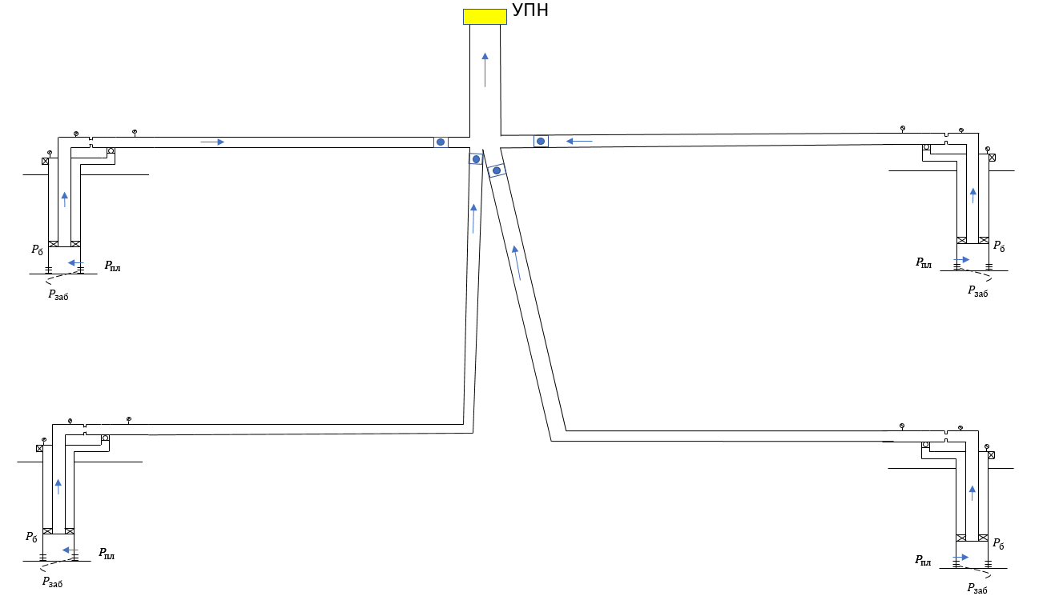
P упн | 8.6 | атм |  |  | grad_T | 2 | C/100м |  |  |  |  |  |  |  |  |  |  |  |  |  |  | TVD | T | TVD | T
rho_o | 816.3 | кг/м3 |  |  |  |  |  |  |  |  |  |  |  |  |  |  |  |  |  |  |  | 1671 | 98 | 1992 | 98
rho_g | 1 | кг/м3 |  |  |  |  |  |  |  |  |  |  |  |  |  |  |  |  |  |  |  | 0 | 64.58 | 0 | 58.04
rho_w | 1055.5 | кг/м3
Rs | 124.6 | м3/м3
Pb | 163.3 | атм
Тпласта | 98 | С
PVT | {"gamma_gas":0.001,"gamma_oil":0.8163,"gamma_wat":1.0555,"rsb_m3m3":124.6,"rp_m3m3":124.6,"pb_atma":163.3}

инклинометрия
1,3 |  |  |  | 2,4
MD | TVD |  |  | MD | TVD
0 | 0 |  |  | 0 | 0
856 | 756 |  |  | 861 | 861
1971 | 1671 |  |  | 1992 | 1992

h | d |  |  | h | d
856 | 65 |  |  | 861 | 70
1971 | 100 |  |  | 1992 | 99

 | Kпрод | Pпласта | обвод
well1 | 0.33 | 238 | 42
well2 | 0.41 | 238 | 16
well3 | 0.49 | 237 | 94
well4 | 0.36 | 227.3 | 62

Q | Pwf1 | Pwf2 | Pwf3 | Pwf4 |  |  | Pwh1 | Pwh2 | Pwh3 | Pwh4 |  | Q | Pсбора1 | Pсбора2 | Pсбора3 | Pсбора4
1 | 234.96969697 | 235.56097561 | 234.95918367 | 224.52222222 |  |  | 93.016885435 | 78.666673645 | 71.451948779 | 44.99355014 |  | 1 | 86.908304727 | 72.976629996 | 64.469107961 | 38.531363237
5 | 222.84848485 | 225.80487805 | 226.79591837 | 213.41111111 |  |  | 80.998551904 | 69.016843169 | 63.325356679 | 33.940140285 |  | 5 | 74.887600121 | 63.323569136 | 56.343080438 | 27.476948433
10 | 207.6969697 | 213.6097561 | 216.59183673 | 199.52222222 |  |  | 66.009484892 | 56.97375749 | 53.196259876 | 20.233371294 |  | 10 | 59.895532114 | 51.276456514 | 46.214583921 | 13.768741746
15 | 192.54545455 | 201.41463415 | 206.3877551 | 185.63333333 |  |  | 51.315431879 | 45.407557409 | 43.152968267 | 10.027182762 |  | 15 | 45.198335331 | 39.706183427 | 36.171692167 | 5.4981979942
20 | 177.39393939 | 189.2195122 | 196.18367347 | 171.74444444 |  |  | 37.286108832 | 35.607453732 | 33.232540904 | 3.9654615925 |  | 20 | 31.165582798 | 29.976653588 | 26.251502085 | 1.5238502844
25 | 162.24064845 | 177.02439024 | 185.97959184 | 157.82395545 |  |  | 24.667496418 | 28.197992011 | 23.505697689 | 1.1662248867 |  | 25 | 19.246268829 | 23.379704713 | 16.524694048 | 0.87796707792
30 | 146.63496462 | 164.82926829 | 175.7755102 | 143.53312577 |  |  | 15.217295767 | 22.717815089 | 14.09953953 | 0.88810287962 |  | 30 | 11.122461431 | 18.539942864 | 7.1182391598 | 0.88810287962
35 | 130.04707506 | 152.35777666 | 165.57142857 | 128.66688747 |  |  | 9.474675363 | 18.680194371 | 5.4025028045 | 0.89600320676 |  | 35 | 6.4017927621 | 15.006847624 | 0.89228350275 | 0.89600320676
40 | 112.07563292 | 139.06743677 | 155.35660184 | 113.00413042 |  |  | 6.4897108657 | 15.642490318 | 0.88415259843 | 0.87627220367 |  | 40 | 4.0665983222 | 12.372942579 | 0.88415259843 | 0.87627220367
45 | 91.936978246 | 124.72213529 | 145.10348594 | 96.130520934 |  |  | 3.5071018881 | 13.469809439 | 0.88058827694 | 0.88936599202 |  | 45 | 1.8477081231 | 10.516136368 | 0.88058827694 | 0.88936599202
50 | 67.601742445 | 108.95772079 | 134.8027852 | 77.061858584 |  |  | 0.78952628578 | 11.538394488 | 0.89273934885 | 0.88342217877 |  | 50 | 0.78952628578 | 8.8877372303 | 0.89273934885 | 0.88342217877
55 | 23.685047228 | 91.134873755 | 124.4424577 | 51.227166492 |  |  | 0.84517813053 | 8.7019121126 | 0.89153527597 | 0.88222299236 |  | 55 | 0.84517813053 | 6.4865287896 | 0.89153527597 | 0.88222299236
60 | 0 | 69.912139805 | 114.00432035 | 0 |  |  | 0 | 4.5126934748 | 0.8542979455 | 0 |  | 60 | 0 | 2.9807723755 | 0.8542979455 | 0
65 | 0 | 41.165220798 | 103.45849568 | 0 |  |  | 0 | 0.87499915229 | 0.8803101909 | 0 |  | 65 | 0 | 0.87499915229 | 0.8803101909 | 0
70 | 0 | 0 | 92.749023828 | 0 |  |  | 0 | 0 | 0.87773966447 | 0 |  | 70 | 0 | 0 | 0.87773966447 | 0
75 | 0 | 0 | 81.743107335 | 0 |  |  | 0 | 0 | 0.85095936556 | 0 |  | 75 | 0 | 0 | 0.85095936556 | 0
80 | 0 | 0 | 69.82663799 | 0 |  |  | 0 | 0 | 0.88363345577 | 0 |  | 80 | 0 | 0 | 0.88363345577 | 0
85 | 0 | 0 | 54.998610692 | 0 |  |  | 0 | 0 | 0.87766460036 | 0 |  | 85 | 0 | 0 | 0.87766460036 | 0
90 | 0 | 0 | 40.083012947 | 0 |  |  | 0 | 0 | 0.89632474381 | 0 |  | 90 | 0 | 0 | 0.89632474381 | 0
95 | 0 | 0 | 25.167415202 | 0 |  |  | 0 | 0 | 0.88571805444 | 0 |  | 95 | 0 | 0 | 0.88571805444 | 0
100 | 0 | 0 | 10.251817457 | 0 |  |  | 0 | 0 | 0.84662421916 | 0 |  | 100 | 0 | 0 | 0.84662421916 | 0
105 | 0 | 0 | 0 | 0 |  |  | 0 | 0 | 0 | 0 |  | 105 | 0 | 0 | 0 | 0

 |  |  | x0 | x1 | y0 | y1 | z0 | z1 |  |  | MD стока | TVD стока |  | MD стока | TVD стока |  | MD стока | TVD стока | MD стока | TVD стока | MD упн | TVD упн
d1 | 110 |  | 1 | 500 | 1 | 500 | 0 | 70 |  |  | 0 | 0 |  | 0 | 0 |  | 0 | 0 | 0 | 0 | 0 | 0
d2 | 110 |  | 1000 | 500 | 1000 | 600 | 0 | 70 |  |  | 709.15583619 | 70 |  | 644.12731661 | 70 |  | 643.35138144 | 70 | 783.39070712 | 70 | 1900.2368273 | 30
d3 | 112 |  | 1 | 500 | 1000 | 600 | 0 | 70
d4 | 114 |  | 1000 | 500 | 1 | 600 | 0 | 70
dупн | 119 |  | 500 | 500 | 600 | 2500 | 70 | 100

Pстока | q1 | q2 | q3 | q4 | Q |  |  | P упн | обвод
0 | 60 | 70 | 105 | 60 | 295 |  |  | 10.987945808 | 58.406779661
5 | 38.001447627 | 57.120125608 | 50.426888107 | 15.626766995 | 161.17522834 |  |  | 10.055110862 | 50.994001564
10 | 31.188879701 | 46.58479686 | 28.468200361 | 12.278412314 | 118.52028924 |  |  | 9.8016879241 | 46.342800292
15 | 27.61347212 | 35.012998995 | 25.810450943 | 9.5509046946 | 97.987826753 |  |  | 9.8092656723 | 48.35613208
20 | 24.683819399 | 28.491602292 | 23.213542439 | 7.7271796391 | 84.116143769 |  |  | 9.8327517792 | 49.381058049
25 | 22.586383249 | 23.771935847 | 20.643326197 | 5.9034545835 | 72.905099877 |  |  | 9.8562917966 | 49.8657285
30 | 20.488947099 | 19.988002292 | 18.110672334 | 4.0870429192 | 62.674664644 |  |  | 9.8817589598 | 50.038459608
35 | 18.633761554 | 17.418505059 | 15.590559333 | 2.2778110102 | 53.920636956 |  |  | 9.8992813548 | 49.481072123
40 | 16.852215137 | 14.873029543 | 13.094021161 | 0.4685791012 | 45.287844942 |  |  | 9.9127334228 | 48.702944569
45 | 15.07066872 | 12.712319954 | 10.604698304 | -1.3406528078 | 37.04703417 |  |  | 9.9187596802 | 47.239581013
50 | 13.366469219 | 10.551610366 | 8.1313040526 | -3.1498847168 | 28.89949892 |  |  | 9.9239676029 | 44.958122116
55 | 11.665464573 | 8.4545909036 | 5.6630206347 | -4.9591166258 | 20.823959486 |  |  | 9.9192176766 | 40.82228819
60 | 9.9651589472 | 6.3794048584 | 3.1998980181 | -6.7683485348 | 12.776113289 |  |  | 9.8735866971 | 31.44617999

